F1
 | Fornlämningar | Övriga kulturhistoriska lämningar
2005 | 254172 | 273945
2006 | 258932 | 285076
2007 | 262004 | 299049
2008 | 266549 | 311480
2009 | 270623 | 325757
2010 | 273284 | 330276
2011 | 275198 | 334258
2012 | 277691 | 340123
2013 | 279626 | 345801
2014 | 281611 | 350568
2015 | 283669 | 355500
2016 | 287099 | 362556
2017 | 291052 | 367497
2018 | 295584 | 350622
 | Till innehållsförteckning

Källa: Kulturmiljöregistret, Riksantikvarieämbetet.

Figur 1. Antal fornlämningar och övriga kulturhistoriska lämningar, huvudobjekt per år, 2005–2018.
Figure 1. Number of ancient remains and other historical remains, main objects per year, 2005–2018.

F2
 | Fornlämningar | Övriga kulturhistoriska lämningar
2018 | 2594 | 91307
Övriga lämningstyper 2015 | 4880 | 105302
2018 | 21816 | 9125
Ristningar hällmålningar och monument 2015 | 20979 | 9060
2018 | 17927 | 63138
Metallframställning och bergsbruk 2015 | 15755 | 56601
2018 | 2486 | 12796
Kult, offer och folktro 2015 | 2352 | 12403
2018 | 19262 | 41223
Kommunikations-/maritima lämningar 2015 | 18578 | 38341
2018 | 22085 | 3068
Jakt och fångst 2015 | 20814 | 3154
2018 | 16344 | 83131
Industriell verksamhet och skogsbruk 2015 | 13834 | 73467
2018 | 120451 | 17426
Gravar 2015 | 119327 | 21586
2018 | 60044 | 65547
Boplatser och visten 2015 | 57040 | 67011
2018 | 2597 | 24863
Befästningsanläggningar 2015 | 2484 | 22419
2018 | 17751 | 94024
Bebyggelselämningar 2015 | 15354 | 89344
2018 | 20453 | 64631
Agrara lämningar 2015 | 18772 | 58875
 | Till innehållsförteckning

Källa: Kulturmiljöregistret, Riksantikvarieämbetet.

Figur 2. Antal fornlämningar och övriga kulturhistoriska lämningar, uppdelade i lämningskategori per huvudobjekt, 2015 och 2018.
Figure 2. Number of ancient remains and other historical remains, broken down by category, 2015 and 2018.

F3
 | Fornlämningar | Övriga kulturhistoriska lämningar
Stockholm 2015 | 17647 | 14091
2018 | 18479 | 15013
Uppsala 2015 | 19715 | 16581
2018 | 20269 | 19208
Södermanland 2015 | 14263 | 11889
Södermanland | 14622 | 13024
Östergötland 2015 | 17205 | 16563
2018 | 17918 | 16764
Jönköping 2015 | 9852 | 23117
2018 | 10170 | 24741
Kronoberg 2015 | 12885 | 10407
2018 | 13016 | 13856
Kalmar 2015 | 15333 | 18606
2018 | 15808 | 19295
Gotland 2015 | 13157 | 9425
2018 | 13465 | 10528
Blekinge 2015 | 4115 | 10149
2018 | 4324 | 10876
Skåne 2015 | 19383 | 21009
2018 | 20119 | 27299
Halland 2015 | 7561 | 7973
2018 | 7769 | 8026
Västra Götaland 2015 | 44807 | 42937
2018 | 45627 | 46280
Värmland 2015 | 11742 | 12586
2018 | 13073 | 15118
Örebro 2015 | 3212 | 11646
2018 | 3758 | 13314
Västmanland 2015 | 9639 | 10701
2018 | 9270 | 10456
Dalarna 2015 | 8009 | 13326
2018 | 8434 | 16442
Gävleborg 2015 | 7705 | 18441
2018 | 8181 | 20621
Västernorrland 2015 | 8557 | 8030
2018 | 9032 | 8727
Jämtland 2015 | 10564 | 11251
2018 | 11868 | 12904
Västerbotten 2015 | 9635 | 10155
2018 | 10440 | 12210
Norrbotten 2015 | 18683 | 13320
2018 | 19069 | 15127
 | Till innehållsförteckning

Källa: Kulturmiljöregistret, Riksantikvarieämbetet.

Figur 3. Antal fornlämningar och övriga kulturhistoriska lämningar per län och huvudobjekt, 2015 och 2018.
Figure 3. Number of ancient remains and other historical remains, per county and main objects, 2015 and 2018.

F4
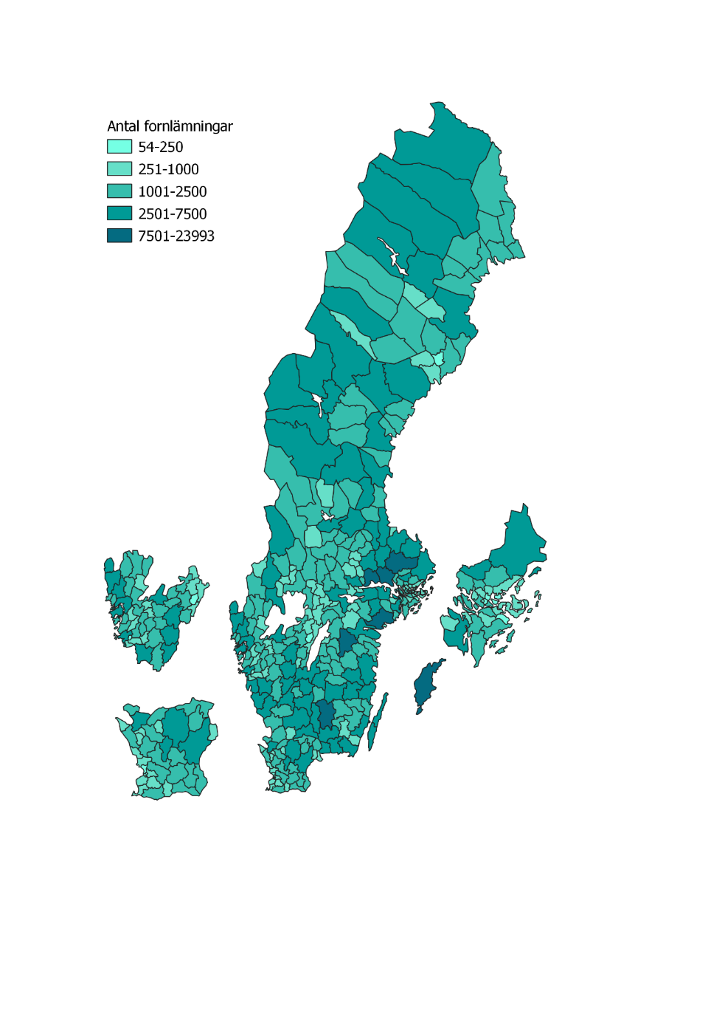
Karta | Till innehållsförteckning

Källa: Kulturmiljöregistret, Riksantikvarieämbetet.

Figur 4. Antal fornlämningar, inklusive övrig kulturhistorisk lämning, per kommun, 2018.
Figure 4. Number of ancient remains, including historical remains, per municipality, 2018.

F5
 | Fornlämningar | Övriga kulturhistoriska lämningar
2006 | 76 | 109
2007 | 180 | 215
2008 | 244 | 275
2009 | 178 | 133
2010 | 116 | 49
2011 | 108 | 54
2012 | 188 | 118
2013 | 126 | 72
2014 | 106 | 56
2015 | 161 | 52
2016 | 260 | 73
2017 | 527 | 204
2018 | 387 | 5893
 | Till innehållsförteckning

Källa: Kulturmiljöregistret, Riksantikvarieämbetet.

Figur 5. Antal borttagna fornlämningar och övriga kulturhistoriska lämningar, per huvudobjekt och år*, 2005–2018.
Figure 5. Number of removed ancient remains and other historical remains, per main objects and year*, 2005–2018.

*År då registrering gjordes i Kulturmiljöregistret är ej nödvändigtvis samma år som borttagandet.

F6
 | Påverkan | Skada eller grov skada
2012 | 18 | 18
2013 | 28 | 17
2014 | 17 | 19
2015 | 22 | 21
2016 | 19 | 16
2017 | 17 | 20
2018 | 22 | 13
 | Till innehållsförteckning

Källa: Hänsynsuppföljning, Skogsstyrelsen.

Figur 6. Skador på fornlämningar utifrån andel lämningar som påverkats eller skadats av skogsbruk, andel i procent, 2012–2018.
Figure 6. Damage to ancient and historical remains as a percentage share of remains affected or damaged by forestry, 2012–2018.

F7
 | Byggnadsminnen | Statliga byggnadsminnen
2018 | 85 | 6
Stadsrum, park och rekreation 2015 | 73 | 6
2018 | 241 | 49
Slott och herrgård 2015 | 230 | 46
2018 | 585 | 175
Offentlig bebyggelse 2015 | 463 | 139
2018 | 201 | 12
Kultur och föreningsliv 2015 | 156 | 5
2018 | 289 | 15
Handel, hantverk och industri 2015 | 223 | 13
2018 | 794 | 56
Bostadsbebyggelse 2015 | 724 | 48
2018 | 346 | 8
Areella näringar 2015 | 325 | 7
 | Till innehållsförteckning

Källa: Bebyggelseregistret, Riksantikvarieämbetet.

Figur 7. Antal byggnadsminnen och statliga byggnadsminnen per huvudgrupp, 2015 och 2018.
Figure 7. Number of listed buildings and state-owned listed buildings per main group, 2015 and 2018.

F8
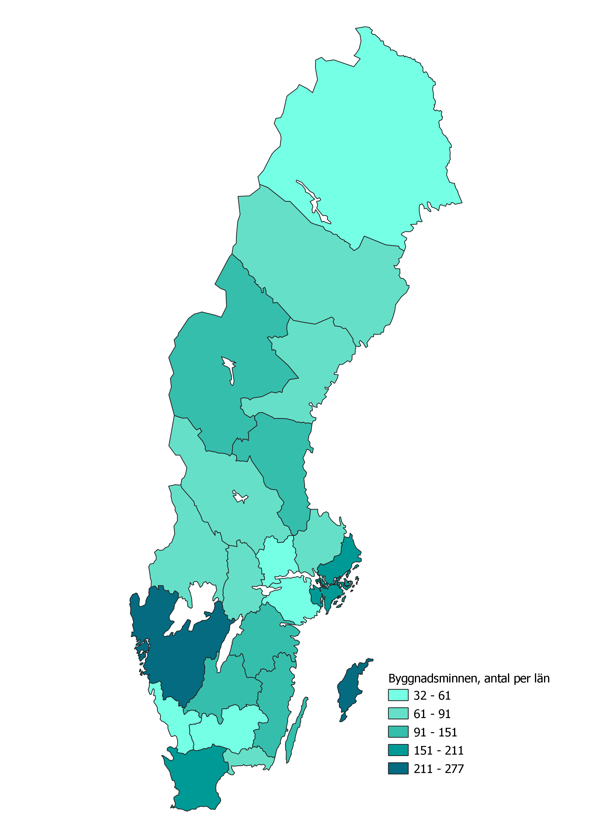
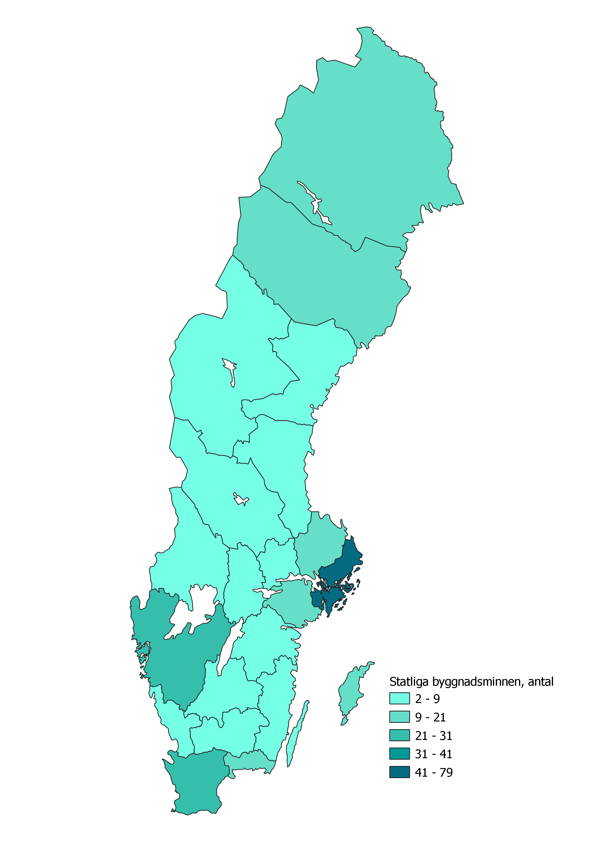

 | Till innehållsförteckning

Källa: Bebyggelseregistret, Riksantikvarieämbetet.

Figur 8. Antal byggnadsminnen och statliga byggnadsminnen per län 2018.
Figure 8. Number of listed buildings and state-owned buildings per county 2018.

F9
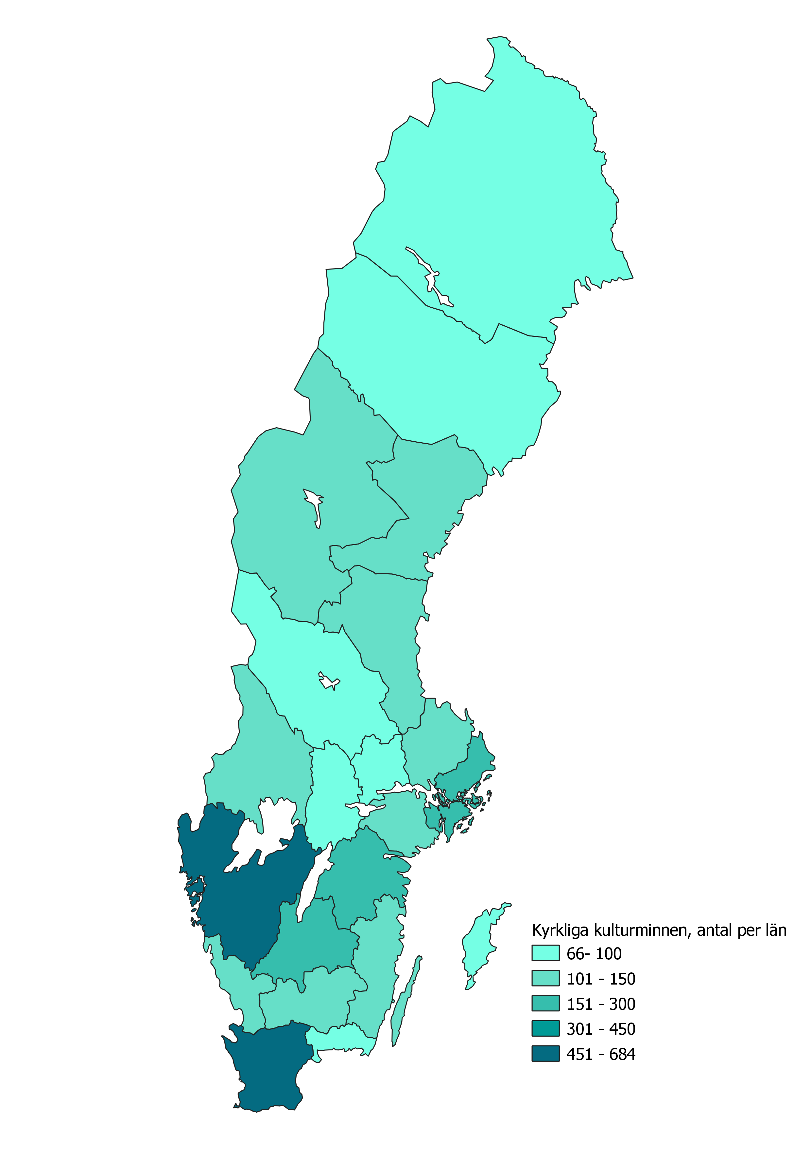

 | Till innehållsförteckning

Källa: Kyrkobyggnadsregistret, Svenska kyrkan.

Figur 9. Antal kyrkliga kulturminnen per län, 2018.
Figure 9. Number of listed churches (ecclesiastical cultural heritage) per county, 2018.

F10
Stockholm | 117
Uppsala | 65
Södermanland | 58
Östergötland | 85
Jönköping | 88
Kronoberg | 36
Kalmar | 78
Gotland | 60
Blekinge | 18
Skåne | 100
Halland | 40
Västra Götaland | 197
Värmland | 41
Örebro | 54
Västmanland | 24
Dalarna | 141
Gävleborg | 76
Västernorrland | 54
Jämtland | 60
Västerbotten | 49
Norrbotten | 74

 | Till innehållsförteckning

Källa: Riksantikvarieämbetet.

Figur 10. Antal riksintressen för kulturmiljövård per län, 2019.
Figure 10. Number of areas of national interest for the historic environment, per county, 2019.

F11
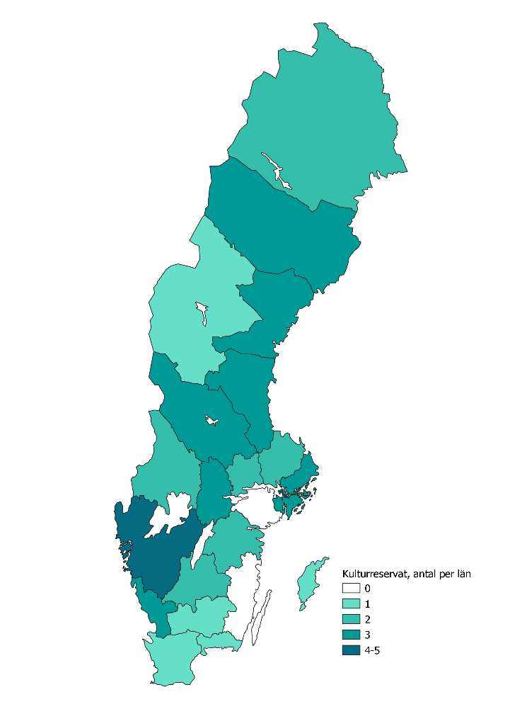
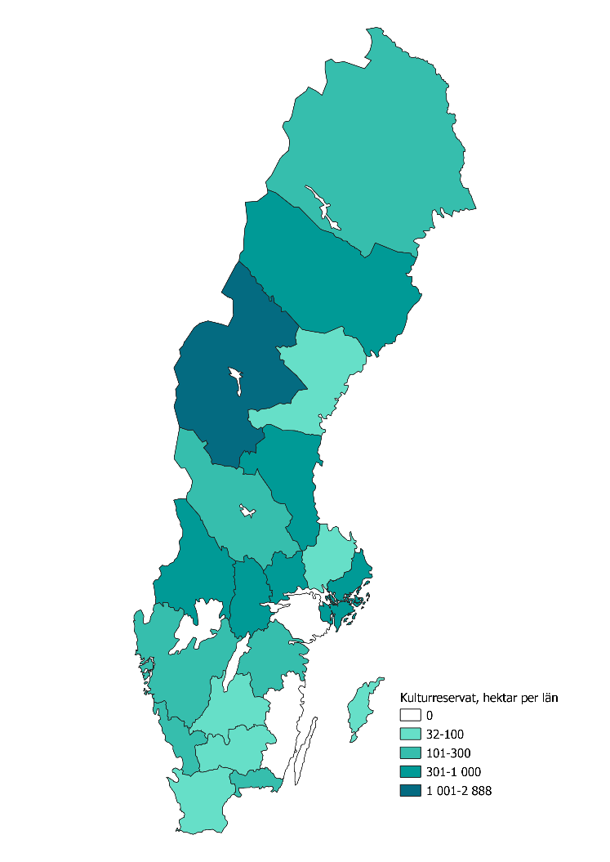
 | Till innehållsförteckning

Källa: Riksantikvarieämbetet.

Figur 11. Kulturreservat per län, antal och areal, 2018.
Figure 11. Cultural reserves per county, number and area, 2018.

F12
Mark med transport-infrastruktur | 513427
Mark med bostäder (småhus) | 416777
Mark med lantbrukets ekonomibyggnader och övriga byggnader | 74756
Mark med tillverkningsindustri | 59724
Mark med offentlig förvaltning, offentlig service och fritidsanläggningar | 43612
Mark med bostäder (flerbostadshus) | 33418
Mark med handel och affärsverksamhet | 24113
Mark med tekniska anläggningar | 16397

 | Till innehållsförteckning

Källa: Statistiska centralbyrån.

Figur 12. Den bebyggda markens fördelning per markanvändningskategori, 2015, procent.
Figure 12. Built-up land per land-use category 2015, per cent.

F13
 | 2015 | 2018
 | 4292288 | 4722141
 | 2981804 | 3009207
 | 83359 | 140528
 | 116361 | 124558
 | 79760 | 81367
 | 54522 | 60197
 | Till innehållsförteckning

Källa: Statistiska centralbyrån.

Figur 13. Antal byggnader* efter ändamål, 2015 och 2018.
Figure 13. Number of buildings* by purpose, 2015 and 2018.

*Byggnad avser i fastighetsregistret så kallad registerbyggnad. En fysisk byggnad, till exempel ett parhus eller radhus, kan motsvara flera fastigheter. I det fallet delas en fysisk byggnad upp i flera registerbyggnader.
**Till exempel kontorsverksamhet, lager, butiker eller annan ekonomisk verksamhet.

F14
 | 2018 | 2015
Byggår äldre än 1930 | 589794 | 577174
Byggår 1930– 1939 | 196690 | 190946
Byggår 1940–1949 | 191470 | 177189
Byggår 1950–1959 | 230079 | 217483
Byggår 1960–1969 | 378388 | 362529
Byggår 1970–1979 | 514516 | 502243
Byggår 1980–1989 | 252276 | 243826
Byggår 1990–1999 | 132293 | 127134
Byggår 2000–2009 | 140141 | 137308
Byggår 2010 och senare | 97692 | 49208
Byggår okänt | 285868 | 396764
Samtliga bostadshus

 | Till innehållsförteckning

Källa: Fastighetsregistret, Lantmäteriet.

Figur 14. Bostadsbyggnader efter byggår, antal byggnader 2015 och 2018.
Figure 14. Number of residential buildings per year of construction, 2015 and 2018.

F15
 | Byggår okänt | Byggår äldre än 1930 | Byggår 1930– 1939 | Byggår 1940–1949 | Byggår 1950–1959 | Byggår 1960–1969 | Byggår 1970–1979 | Byggår 1980–1989 | Byggår 1990–1999 | Byggår 2000–2009 | Byggår 2010 och senare
 | 19582 | 46100 | 24606 | 24683 | 28527 | 59134 | 75475 | 35680 | 23175 | 28307 | 18781
 | 11517 | 18646 | 4659 | 5179 | 5582 | 12588 | 19518 | 9756 | 5617 | 5848 | 4190
 | 8684 | 21541 | 5380 | 5772 | 5945 | 11949 | 17807 | 7216 | 3784 | 4658 | 2251
 | 6617 | 32349 | 7617 | 9238 | 8904 | 15561 | 23335 | 10711 | 5349 | 5720 | 4773
 | 5018 | 26073 | 7828 | 8712 | 9368 | 15173 | 19905 | 9575 | 3920 | 4200 | 2932
 | 4090 | 18462 | 4595 | 4556 | 5177 | 8760 | 12355 | 5371 | 2498 | 2643 | 2047
 | 9696 | 28498 | 8053 | 8079 | 8898 | 12911 | 18116 | 8420 | 3874 | 3640 | 2735
 | 2201 | 10059 | 1895 | 1758 | 1653 | 2749 | 3472 | 2697 | 1340 | 1895 | 1407
 | 3046 | 15322 | 4846 | 4238 | 4310 | 8842 | 10031 | 4518 | 1878 | 2269 | 1582
 | 12533 | 76626 | 20689 | 18804 | 20771 | 44426 | 62046 | 27917 | 16142 | 21124 | 12070
 | 4838 | 16260 | 7452 | 7109 | 10052 | 18607 | 20506 | 10985 | 7147 | 8791 | 7313
 | 22398 | 92854 | 32484 | 31236 | 35684 | 61087 | 80167 | 40465 | 22515 | 23474 | 17042
 | 13755 | 29461 | 9837 | 8247 | 9843 | 11471 | 18592 | 8007 | 3878 | 3085 | 2023
 | 7761 | 24181 | 7469 | 6750 | 7259 | 10427 | 14636 | 6019 | 2958 | 2830 | 2379
 | 3672 | 13873 | 4081 | 4755 | 6235 | 11193 | 13534 | 6823 | 3196 | 2308 | 2064
 | 33985 | 31108 | 8679 | 7868 | 12211 | 15102 | 23130 | 13634 | 5460 | 4388 | 2367
 | 16670 | 31547 | 8427 | 6663 | 9666 | 11191 | 15678 | 9053 | 3140 | 2639 | 1727
 | 23317 | 20053 | 8808 | 7680 | 10249 | 12080 | 15366 | 7564 | 2967 | 1994 | 1292
 | 23237 | 14261 | 5721 | 4779 | 6602 | 8232 | 12350 | 7263 | 3058 | 3166 | 3214
 | 27267 | 13333 | 7585 | 7521 | 11864 | 12755 | 18645 | 9954 | 4904 | 4432 | 3419
 | 25984 | 9187 | 5979 | 7843 | 11279 | 14150 | 19852 | 10648 | 5493 | 2730 | 2084

 | Till innehållsförteckning

Källa: Fastighetsregistret, Lantmäteriet.

Figur 15. Antal bostadsbyggnader efter byggår och län, 2018.
Figure 15. Number of residential buildings by year of construction and county, 2018.

F16
1949 | 693
1950 | 797
1951 | 726
1952 | 744
1953 | 1124
1954 | 1720
1955 | 2012
1956 | 2114
1957 | 2398
1958 | 3440
1959 | 4615
1960 | 5759
1961 | 5882
1962 | 6564
1963 | 7160
1964 | 9018
1965 | 8362
1966 | 7697
1967 | 8528
1968 | 9282
1969 | 8615
1970 | 8619
1971 | 8155
1972 | 6771
1973 | 7211
1974 | 5145
1975 | 4534
1976 | 3468
1977 | 4099
1978 | 3361
1979 | 3127
1980 | 2133
1981 | 1317
1982 | 2365
1983 | 3208
1984 | 1562
1985 | 1351
1986 | 790
1987 | 935
1988 | 708
1989 | 635
1990 | 675
1991 | 719
1992 | 479
1993 | 846
1994 | 1491
1995 | 2458
1996 | 2612
1997 | 3583
1998 | 3025
...
 | Till innehållsförteckning

Källa: Statistiska centralbyrån

Källa: Statistiska centralbyrån.

Figur 16. Rivningar av lägenheter i flerbostadshus, antal lägenheter per år 1949–2018.
Figure 16. Demolitions of flats in multiple-unit dwellings, number of flats per year, 1949–2018.

F17
 | Rivning p.g.a. uthyrningssvårigheter | Rivning av andra orsaker
Gävleborg | 3646 | 270
Örebro | 3583 | 237
Norrbotten | 2540 | 342
Värmland | 2602 | 170
Västra Götaland | 1361 | 909
Västernorrland | 1856 | 71
Dalarna | 1638 | 247
Västmanland | 1740 | 120
Östergötland | 1347 | 435
Skåne | 722 | 510
Stockholm | 0 | 1111
Västerbotten | 835 | 263
Södermanland | 911 | 129
Jämtland | 819 | 34
Jönköping | 630 | 182
Kalmar | 443 | 254
Uppsala | 511 | 115
Blekinge | 369 | 15
Kronoberg | 122 | 72
Halland | 24 | 88
Gotland | 7 | 8

 | Till innehållsförteckning

Källa: Statistiska centralbyrån.

Figur 17. Rivningar av lägenheter i flerbostadshus per län och rivningsorsak, antal lägenheter 1998–2018.
Figure 17. Demolitions of flats in multiple-unit dwellings, by county and reason for demolition, number of flats 1998–2018.

F18
 | Före 1901 | 1901–1920 | 1921–1930 | 1931–1940 | 1941–1950 | 1951–1960 | 1961–1970 | 1971–1980 | 1981–1990 | 1991–2000 | 2001–2010 | 2011–
1989 | 60 | 129 | 52 | 132 | 232 | 27 | 0 | 0 | 0 | 0 | 0 | 0
1990 | 57 | 113 | 153 | 155 | 142 | 50 | 0 | 0 | 0 | 0 | 0 | 0
1991 | 14 | 115 | 149 | 162 | 244 | 35 | 0 | 0 | 0 | 0 | 0 | 0
1992 | 45 | 32 | 39 | 223 | 86 | 54 | 0 | 0 | 0 | 0 | 0 | 0
1993 | 16 | 22 | 59 | 190 | 294 | 265 | 0 | 0 | 0 | 0 | 0 | 0
1994 | 6 | 34 | 39 | 83 | 272 | 1057 | 0 | 0 | 0 | 0 | 0 | 0
1995 | 0 | 55 | 6 | 147 | 91 | 2159 | 0 | 0 | 0 | 0 | 0 | 0
1996 | 95 | 41 | 26 | 31 | 102 | 2317 | 0 | 0 | 0 | 0 | 0 | 0
1997 | 2 | 15 | 16 | 87 | 342 | 614 | 2507 | 0 | 0 | 0 | 0 | 0
1998 | 14 | 66 | 47 | 27 | 151 | 638 | 1194 | 845 | 43 | 0 | 0 | 0
1999 | 8 | 9 | 19 | 25 | 172 | 177 | 1372 | 1782 | 44 | 0 | 0 | 0
2000 | 0 | 16 | 39 | 47 | 324 | 946 | 2162 | 1028 | 54 | 0 | 0 | 0
2001 | 70 | 16 | 0 | 40 | 222 | 646 | 1982 | 692 | 161 | 0 | 0 | 0
2002 | 6 | 8 | 16 | 22 | 113 | 284 | 957 | 551 | 130 | 0 | 0 | 0
2003 | 0 | 10 | 6 | 15 | 97 | 232 | 924 | 57 | 153 | 0 | 0 | 0
2004 | 1 | 14 | 101 | 56 | 158 | 183 | 630 | 194 | 11 | 0 | 0 | 0
2005 | 7 | 0 | 20 | 6 | 97 | 157 | 1183 | 276 | 22 | 0 | 0 | 0
2006 | 21 | 18 | 8 | 37 | 94 | 186 | 788 | 169 | 546 | 0 | 0 | 0
2007 | 4 | 13 | 4 | 8 | 89 | 328 | 337 | 169 | 0 | 0 | 0 | 0
2008 | 153 | 24 | 23 | 47 | 10 | 113 | 365 | 134 | 24 | 0 | 0 | 0
2009 | 0 | 36 | 4 | 14 | 85 | 210 | 74 | 62 | 2 | 0 | 0 | 0
2010 | 1 | 0 | 4 | 76 | 84 | 82 | 132 | 116 | 0 | 0 | 0 | 0
2011 | 6 | 0 | 6 | 195 | 32 | 186 | 240 | 89 | 14 | 0 | 0 | 0
2012 | 0 | 3 | 19 | 1 | 28 | 75 | 381 | 49 | 2 | 8 | 0 | 0
2013 | 4 | 5 | 4 | 18 | 100 | 337 | 177 | 141 | 0 | 40 | 0 | 0
2014 | 0 | 35 | 0 | 13 | 29 | 124 | 197 | 67 | 3 | 0 | 0 | 0
2015 | 14 | 26 | 4 | 10 | 20 | 85 | 551 | 17 | 12 | 0 | 0 | 0
2016 | 0 | 0 | 17 | 4 |  | 44 | 240 | 40 | 0 | 5 | 0 | 0
2017 | 0 | 3 | 24 | 14 |  | 71 | 274 | 44 | 4 | 0 | 0 | 0
2018 | 7 | 0 | 4 | 54 |  | 0 | 321 | 68 | 6 | 0 | 4 | 0
 |  |  |  |  |  |  |  |  |  |  | 4

 | Till innehållsförteckning

Källa: Statistiska centralbyrån.

Figur 18. Rivningar av lägenheter i flerbostadshus efter byggnadsperiod, antal lägenheter per år 1989–2018.
Figure 18. Demolitions of flats in multiple-unit dwellings by building period, number of flats per year 1989–2018.

F19
 | Riksantikvarieämbetet | Bidrag till kulturmiljövård | Kyrkoantikvarisk ersättning | Bidragsfastigheter*
2000 | 197824.55857 | 305246.6414
2001 | 197570.84056 | 312070.85212
2002 | 191793.11403 | 337227.26174 | 60190.615836
2003 | 203422.14056 | 312342.3717 | 118087.01906
2004 | 221713.15725 | 304693.87933 | 176432.66476
2005 | 221892.03704 | 291771.76909 | 234236.80456
2006 | 216806.9569 | 304544.72451 | 271529.09718
2007 | 225493.5914 | 291077.86169 | 344779.86988 | 277377.10096
2008 | 255078.53711 | 277992.38615 | 431515.91763 | 317049.4927
2009 | 227572.9116 | 263001.64854 | 509597.54388 | 333295.42415
2010 | 231703.56428 | 271887.19304 | 497805.31207 | 306184.89686
2011 | 218947.32977 | 267445.17227 | 485065.66484 | 359125.7464
2012 | 224173.3565 | 262363.5888 | 480789.30617 | 365595.324
2013 | 231048.10959 | 262538.05515 | 481003.62988 | 348050.04394
2014 | 228680.27443 | 264687.32017 | 481878.20983 | 346088.07298
2015 | 221825.2699 | 260096.78251 | 482093.50566 | 354866.93346
2016 | 226644.0242 | 263919.35571 | 477401.00496 | 198378.32038
2017 | 232258.52059 | 257293.00768 | 468982.64568 | 201130.76191
2018 | 266373.22394 | 269931.8922 | 460000 | 247374.36001

 | Till innehållsförteckning

Källa: Ekonomistyrningsverket.

Figur 19. Statliga anslag till kulturmiljö, 2000–2018, tusen kronor, 2018års priser.
Figure 19. State appropriations for cultural heritage/historic environment, 2000-2018, SEK thousand, 2018 prices.

*Anslaget till bidragsfastigheterna infördes 2007.

F20
 | Vård av bebyggelse* | Vård av fornlämningar och ruiner | Vård av landskap och mark | Information och tillgängliggörande | Arkeologi | Kunskapsunderlag | Ersättningar enligt lag | Konservering av fornfynd
2008 | 134204.72772 | 29702.496923 | 23079.000699 | 46139.429826 | 31375.030771 | 29334.342836 | 6443.2427398 | 415.12923722
2009 | 131369.86318 | 39080.104118 | 20690.75619 | 38535.437496 | 19824.98832 | 18439.759728 | 2318.9428018 | 692.6142962
2010 | 113539.65201 | 28799.119489 | 20242.279048 | 34084.51328 | 24147.886377 | 36865.729915 | 4048.4558097 | 3973.7850129
2011 | 122823.89879 | 29243.132646 | 22726.380888 | 36460.066146 | 7775.8135054 | 34086.407861 | 3691.7715056 | 3902.6696208
2012 | 117479.82177 | 28750.155315 | 18765.415659 | 36404.112031 | 6613.9885423 | 37343.741566 | 6161.419478 | 4102.3870146
2013 | 120746.55034 | 25567.434248 | 21636.798064 | 37323.790359 | 3902.4033624 | 38328.669681 | 4520.3884608 | 3969.3256066
2014 | 117994.16505 | 31545.214201 | 21844.796325 | 29436.473253 | 5885.1995279 | 46516.960669 | 5400.1786341 | 830.7161313
2015 | 104857.43354 | 28382.731131 | 21140.848253 | 28816.615286 | 8381.090793 | 57834.45221 | 4358.7541088 | 850.99984043
2016 | 110332.56139 | 30883.693708 | 22752.3092 | 33147.197168 | 6583.9825554 | 57099.23585 | 3073.0095124 | 1957.3441203
2017 | 109171.00369 | 26597.433175 | 23304.35938 | 38768.552358 | 7268.2114806 | 48431.633914 | 3271.6637174 | 879.8522244
2018 | 131307 | 23734 | 26405 | 30984 | 8170 | 45717 | 3239 | 684

 | Till innehållsförteckning

Källa: Källa, Riksantikvarieämbetet.
*I figuren saknas bidrag till arbetslivsmuseum som fördelas av Riksantikvarieämbetet.

Figur 20. Kulturmiljövårdsanslagets fördelning* per åtgärd 2008–2018, tusen kronor, 2018års priser.
Figure 20. Distribution* of state grant for cultural heritage/historic environment per measure 2008–2018, SEK thousand, 2018 prices.

F21
 | Byggnadsminnen (3 kap. KML) | Fornminnen (2 kap. KML) | Skydd enligt PBL | Kulturreservat (MB) | Naturreservat (MB) | Riksintresse för kulturmiljövården | Världsarv | Förslag till skydd utreds | Saknar skydd enligt lag
2008 | 68642.711819 | 63787.884635 | 16881.558165 | 19537.292838 | 3126.5786235 | 75222.510229 | 7203.5847111 | 14522.96863 | 28187.275207
2009 | 70859.2645 | 63499.141694 | 13570.637389 | 20313.763599 | 3278.95882 | 69831.302142 | 10153.594073 | 15168.472269 | 20437.601281
2010 | 51128.934291 | 71678.55401 | 10743.937257 | 18153.661109 | 759.69419363 | 60092.676465 | 9944.2022013 | 11807.725565 | 21935.899295
2011 | 64149.934175 | 58795.231031 | 7646.1111646 | 19585.053463 | 1136.7408406 | 69210.434448 | 9029.6028 | 12074.971583 | 18838.474135
2012 | 74622.681095 | 58592.538511 | 11700.94844 | 19087.335455 | 953.2170592 | 64702.743475 | 8349.0108211 | 7153.3087206 | 16937.371101
2013 | 82867.514488 | 48743.443928 | 14951.893269 | 20844.187735 | 928.54613768 | 59205.272878 | 9211.2195122 | 8457.2986054 | 10331.121442
2014 | 84408.301381 | 60866.455708 | 17513.130243 | 22153.826916 | 696.6282816 | 60644.372707 | 10154.01193 | 6220.4191521 | 12817.960382
2015 | 65083.671294 | 66682.964098 | 11395.223233 | 20680.763364 | 1086.8064465 | 63107.087921 | 5655.1664273 | 7350.877932 | 12157.140578
2016 | 73205.292798 | 73378.610119 | 11084.005941 | 19497.67974 | 1155.1028664 | 60287.4443 | 6156.3973075 | 5762.0225642 | 7241.9656796
2017 | 74961.778275 | 67252.111391 | 7454.7850113 | 18368.826798 | 1720.9624041 | 54087.972432 | 5828.6386638 | 2895.4580733 | 10861.026357
2018 | 86539 | 69944 | 6961 | 18643 | 2654 | 59577 | 7637 | 8218 | 13001

 | Till innehållsförteckning

Källa: Källa, Riksantikvarieämbetet.

Figur 21. Kulturmiljövårdsanslagets fördelning efter objektens skyddstyp 2008–2018, tusen kronor, 2018års priser.
Figure 21. Distribution of state appropriation for cultural heritage/historic environment conservation by object protection category 2009–2018, SEK thousand, 2018 prices.

F22
 | Areella näringar | Handel, hantverk och industri | Bostadsbebyggelse | Slott och herrgård | Offentlig bebyggelse | Kultur och föreningsliv | Stadsrum, park och rekreation | Uppgift saknas
2008 | 35047.832075 | 31328.05562 | 20023.431024 | 15269.108812 | 13396.657463 | 9206.037058 | 4641.8003393 | 3582.128339
2009 | 35621.416272 | 31173.122873 | 16505.480878 | 14207.360342 | 14232.566242 | 6664.2207836 | 6940.3897751 | 5036.7963692
2010 | 30786.011995 | 24550.459369 | 16936.202465 | 7291.7656363 | 12743.815989 | 10079.475384 | 5050.5595466 | 6101.3616292
2011 | 30568.6273 | 27734.156632 | 23906.355842 | 11275.667726 | 11290.430594 | 11667.93822 | 2862.9419131 | 3515.6715795
2012 | 29898.823679 | 25011.495863 | 20963.458943 | 13077.469128 | 12428.403565 | 9722.3959262 | 2692.4201146 | 3685.3545512
2013 | 24090.962237 | 26341.222696 | 22688.732089 | 15977.685793 | 17090.268102 | 9786.3325479 | 2233.5298987 | 2538.8626377
2014 | 21820.702415 | 31190.090912 | 22585.422183 | 19874.333472 | 8353.2540113 | 7878.7087307 | 4149.3904112 | 2143.3104724
2015 | 24167.557045 | 20657.706718 | 20346.441998 | 14207.086006 | 11733.736716 | 8572.8801659 | 4344.0816978 | 828.99122387
2016 | 22681.736877 | 25557.559018 | 23864.861107 | 9669.446007 | 14613.659893 | 8271.4913251 | 5034.5049458 | 639.30221534
2017 | 16591.790382 | 28585.511782 | 20236.601161 | 10362.477415 | 20907.45025 | 7112.2237745 | 4549.1316631 | 1010.3517432
2018 | 21900 | 25634 | 28629 | 22406 | 14202 | 8638 | 7867 | 1465

 | Till innehållsförteckning

Källa: Källa, Riksantikvarieämbetet.

Figur 22. Länsstyrelsernas bidrag till vård av bebyggelse, fördelat per huvudgrupp och år, 2008–2018, tusen kronor, 2018års priser.
Figure 22. County administration boards’ distribution to building conservation by main category and year, 2008–2018, SEK thousand, 2018 prices.

F23
 | Anslag från staten | Summa förbrukning
2002 | 60190.615836 | 19260.997067
2003 | 118087.01906 | 81480.04315
2004 | 176432.66476 | 131736.38968
2005 | 234236.80456 | 317390.87019
2006 | 271529.09718 | 270373.65421
2007 | 344779.86988 | 290519.43134
2008 | 431515.91763 | 306977.14647
2009 | 509597.54388 | 336443.96983
2010 | 497805.31207 | 351710.27483
2011 | 485065.66484 | 455539.92872
2012 | 480789.30617 | 471382.55888
2013 | 481003.62988 | 563610.77501
2014 | 481878.20983 | 580348.97445
2015 | 482093.50566 | 613097.17568
2016 | 477401.00496 | 611644.97395
2017 | 468982.64568 | 567228.61096
2018 | 460000 | 416574.744

 | Till innehållsförteckning

Källa: Svenska kyrkan.

Figur 23. Kyrkoantikvarisk ersättning, årliga anslag och årlig förbrukning 2002–2018, miljoner kronor, 2018års priser.
Figure 23. Church Antiquarian Compensation, annual appropriation and use 2002–2018, SEK thousand, 2018 prices.

F24
Vårdinsatser | 4897427.0585
Arbete med säkerhetsfrågor | 389765.77365
Skadeförebyggande insatser | 414426.3887
Övergripande planering och information | 353980.1041
Vård och underhållsplanering | 327329.93722

 | Till innehållsförteckning

Källa: Svenska kyrkan.

Figur 24. Förbrukning av kyrkoantikvarisk ersättning per åtgärd 2002–2018, procent.
Figure 24. Use of Church Antiquarian Compensation by measure, 2002–2018, per cent.

F25
Kyrkobyggnad | 5075605.3692
Kyrkliga inventarier | 438690.34487
Begravningsplats | 458835.97154
Övergripande planering eller flera projekt | 288314.80171
Kyrkotomt | 121158.55167

 | Till innehållsförteckning

Källa: Svenska kyrkan.

Figur 25. Förbrukning av kyrkoantikvarisk ersättning per objektstyp 2002–2018, procent.
Figure 25. Use of Church Antiquarian Compensation by object category, 2002–2018, per cent.

F26
1996-1999 | 1008773.9179
2000-2006 | 1392173.629
2007-2013 | 953869.96754
2014-2017 | 47986.561641

 | Till innehållsförteckning

Källa: Jordbruksverket.

Figur 26. Utbetalda miljöersättningar för kulturmiljö, landsbygdsprogrammen 1996–2017, tusen kronor, 2018års priser.
Figure 26. The Rural Development Programmes, 1996–2017, disbursed grants for historic environment, SEK thousand, 2018 prices.

F27
 | Antikvarisk kompetens saknas | Ja, egen kompetens och kompetens genom avtal | Ja, kompetens genom avtal | Ja, egen kompetens | Ej svar
2006 | 51 | 4 | 5 | 15 | 25
2007 | 55 | 3 | 9 | 25 | 8
2008 | 48 | 2 | 8 | 17 | 25
2009 | 41 | 2 | 5 | 18 | 34
2010 | 49 | 1 | 4 | 20 | 26
2011 | 49 | 3 | 7 | 17 | 24
2012 | 50 | 3 | 6 | 20 | 21
2013 | 49 | 3 | 6 | 20 | 22
2014 | 43 | 2 | 8 | 21 | 26
2015 | 48 | 2 | 9 | 24 | 17
2018 | 39 | 3 | 11 | 28 | 19

 | Till innehållsförteckning

Källa: Miljömålsenkäten, Boverket.

Figur 27. Tillgång på antikvarisk kompetens i kommuner 2006–2018, andel kommuner i procent.
Figure 27. Acess to antiquarian expertise in municipalities, 2006-2018, percentage share of municipalities.

F28
 | Ja, kommunomfattande | Ja, del av kommun | Nej, men arbete pågår | Nej | Ej svar
2006 | 37 | 14 | 8 | 17 | 24
2007 | 31 | 16 | 11 | 22 | 20
2008 | 34 | 16 | 10 | 19 | 20
2009 | 27 | 13 | 7 | 21 | 32
2010 | 27 | 13 | 13 | 22 | 25
2011 | 36 | 13 | 10 | 18 | 23
2012 | 31 | 12 | 13 | 22 | 22
2013 | 30 | 14 | 13 | 21 | 22
2014 | 37 | 12 | 10 | 17 | 24
2015 | 36 | 13 | 15 | 20 | 16
2018 | 34.827586207 | 14.827586207 | 10.689655172 | 21.724137931 | 17.931034483

 | Till innehållsförteckning

Källa: Miljömålsenkäten, Boverket.

Figur 28. Förekomsten av dokument som fyller funktion av ett kulturmiljöprogram i kommunerna 2006–2018, andel kommuner i procent.
Figure 28. Presence of documents that serves the function of a cultural heritage/historic environment programme in municipalities, 2006–2018, percentage share of municipalities.

F29
Stockholm | 50
Uppsala | 62
Södermanland | 56
Östergötland | 23
Jönköping | 23
Kronoberg | 43
Kalmar | 81
Gotland | 100
Blekinge | 40
Skåne | 64
Halland | 67
Västra Götaland | 45
Värmland | 56
Örebro | 42
Västmanland | 50
Dalarna | 33
Gävleborg | 30
Västernorrland | 14
Jämtland | 50
Västerbotten | 47
Norrbotten | 43

 | Till innehållsförteckning

Källa: Miljömålsenkäten, Boverket.

Figur 29. Andel av länets kommuner som år 2018 svarat att de har kulturmiljöprogram för hela eller för del av kommunen, procent
Figure 29. Percentage share of counties’ municipalities replying in 2018 that they had a cultural heritage/historic environment programme for all or part of the municipality, per cent.

F30
 | Bidrag till ideella organisationer | Bidrag till arbetslivsmuseer | Bidrag till kulturarvsarbete
2000 | 3160.5352209
2001 | 3160.5352209
2002 | 4078.1099624 | 4791.7792059
2003 | 4078.1099624 | 4689.8264568
2004 | 4078.1099624 | 4689.8264568
2005 | 4078.1099624 | 4649.0453572
2006 | 4078.1099624 | 4587.8737077
2007 | 3976.1572134 | 4485.9209587
2008 | 3772.2517153 | 4485.9209587
2009 | 3874.2044643 | 4383.9682096
2010 | 3772.2517153 | 6494.3901152
2011 | 3670.2989662 | 6321.0704418
2012 | 4689.8264568 | 6270.0940672
2013 | 4689.8264568 | 6270.0940672
2014 | 4689.8264568 | 6280.2893422
2015 | 4689.8264568 | 6290.4846171
2016 | 4689.8264568 | 8298.9537736 | 0
2017 | 4842.7555804 | 8156.2199249 | 8156.2199249
2018 | 4750 | 0 | 16000
 | Till innehållsförteckning

Källa: Riksantikvarieämbetet.

Figur 30. Bidrag till civila aktörer som distribueras via Riksantikvarieämbetet, 2000-2018, tusen kronor, 2018års priser.
Figure 30. Subsidies to civil society actors distributed via the Swedish National Heritage Board, 2000–2018, SEK thousand, 2018 prices.

F31
 | Sveriges Hembygdsförbund | Svenska Byggnadsvårdsföreningen | ArbetSam
2010 | 1928.4544915 | 941.50135108 | 216.4370922
2011 | 1879.102206 | 906.86189513 | 316.34717272
2012 | 2121.744112 | 940.67472947 | 365.81795035
2013 | 2137.3291728 | 909.72425651 | 365.98102273
2014 | 2095.1226514 | 911.37835338 | 419.02453029
2015 | 2096.0587203 | 911.78554332 | 419.21174406
2016 | 2075.6565433 | 902.91059634 | 467.02272225
2017 | 2039.0549812 | 886.98891683 | 458.78737077
2018 | 2000 | 870 | 540
 | Till innehållsförteckning

Källa: Källa, Riksantikvarieämbetet.

Figur 31. Bidrag till ideella organisationer inom kulturmiljöområdet, de tre största bidragsmottagarna 2010–2018, tusen kronor, 2018års priser.
Figur 31. Subsidies to non-profit organisations in cultural heritage/historic environment area, the three biggest recipients, 2010-2018, SEK thousand, 2018 prices.

